売買横
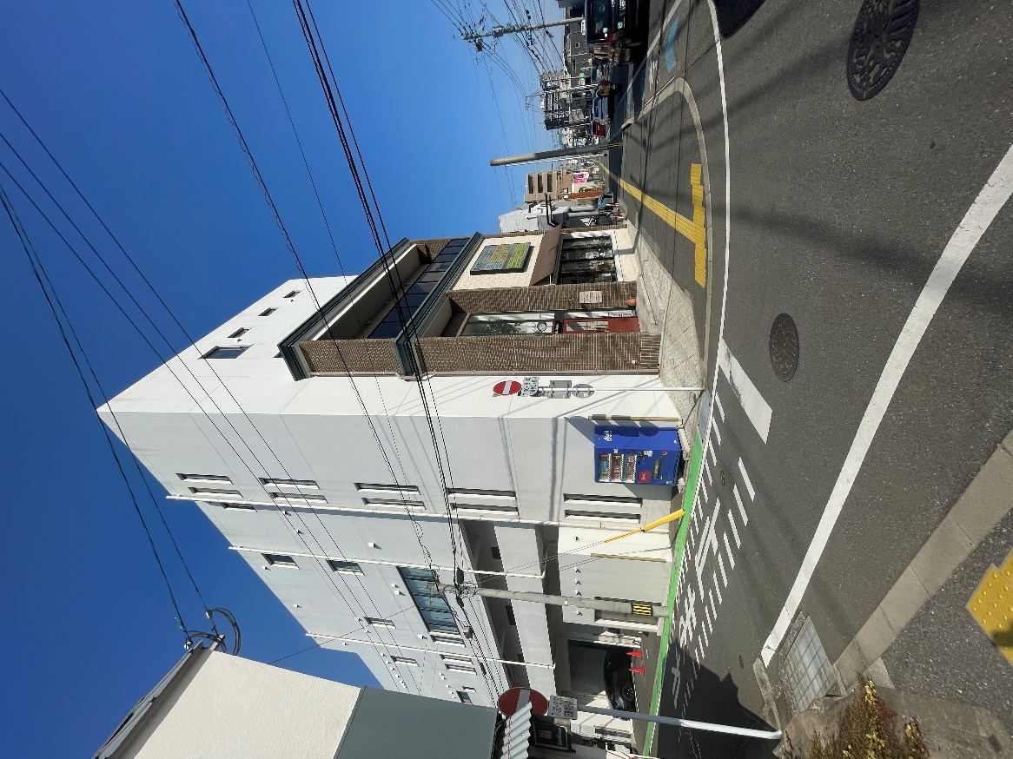
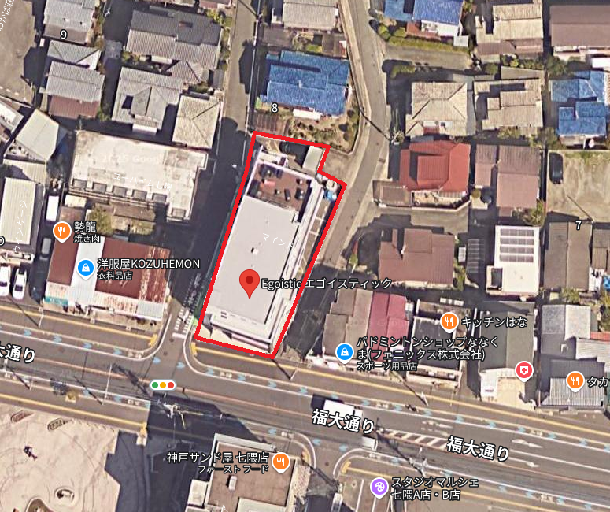
物件名 |  | 七隈スタジオビルディング

売買価格 | 490,000,000
現況 | 年間収入 |  | 満室想定 | 年間収入
 | 利回り | 0.00% |  | 現況 | 0.00%

所在地 | 住居表示 | 福岡市城南区七隈5丁目8-11
 | 地番 | 福岡市城南区七隈5丁目324-5,324-11
交通機関 | 地下鉄七隈線 七隈駅 徒歩7分

土地 | 面積 | 473.14㎡ | 143.12坪 | 地勢 | 平坦
 | 権利 | 所有権
前面道路 | 南側 1項1号 | 幅員 | 福大通り | 接道
 | 西側 1項1号 | 幅員 | 5.00m | 接道
 | 東側 1項1号 | 幅員 | 2.10m | 接道
建物 | 種別 | 事務所 | 延床面積 | 937.38m | 283.56坪
 | 構造 | RC造陸屋根 5階建
 | 築年月 | 令和2年9月 |  | 築年数 | 4年
非公開
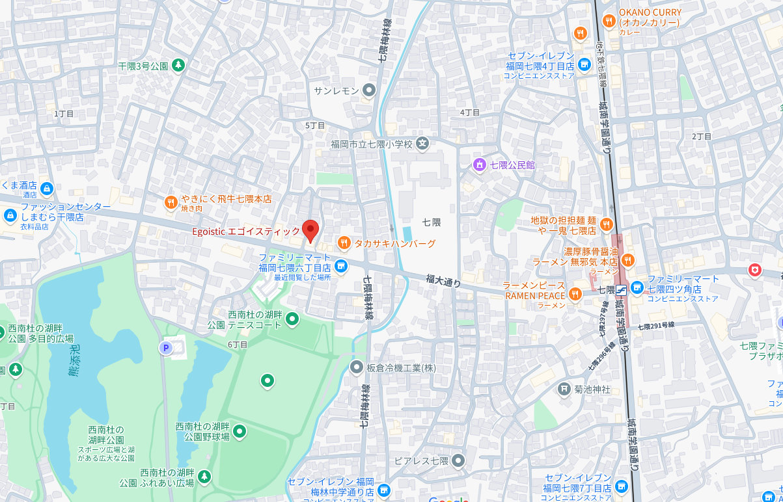
 | 総戸数 |  |  | 現況 | 居住中
 | 部屋タイプ | テナント |  | 駐車場 | 有（確認中）
法令 | 用途地域 | 第2種住居地域 |  | 建蔽率/容積率 | 60%/200%
 | 高度地区 | 第二種20M高度地区 |  | 防火地区 | 法令第22条適用
 | その他
設備
評価額 | 土地
 | 建物
 | 合計
ｾｯﾄﾊﾞｯｸの必要 | 無 | がけ条例適用 | 無 | 容積ｵｰﾊﾞｰ | 無
土砂災害地区 | 無 | 浸水地区 | 無 | 駐車場敷設義務違反 | 無
その他 | 非公開

株式会社九州キャピタル不動産
（公社）福岡県宅地建物取引業協会会員 福岡県知事（1)第19985号
(公社）全国宅地建物取引業保証協会会員
TEL/092-710-7767 FAX/092-710-7764
〒812-0053福岡市東区箱崎4丁目3番16号-4階
 | 取引形態： | 媒介 | 担当者： | 森田

